Zadání OS
ZJEDNODUŠENÝ VÝPOČET VÝKONU OTOPNÉ SOUSTAVY PRO TEPLOTNÍ SPÁD 55/45°C
slouží k ověření vhodnosti instalace tepelného čerpadla do objektu (nejedná se o návrhovou pomůcku)

Aby bylo vhodné instalovat TČ, musí být splněna následující podmínka. Výkon otopné soustavy pro teplotní spád 55/45°C je vyšší nebo rovný tepelné ztrátě objektu.
Před vyplnění tabulky proveďte pasport otopných těles v objektu a rozdělte je dle typu na desková, článková, ostatní a zapište jejich hlavní rozměry (výška, délka)
Do tabulky níže zadejte do žlutých políček počet ks/článků dle pasportu otopných těles.
U atypických těles je nutné výkon doložit technickým listem výrobce/českého distributora
Přílohou k tomuto dokumentu je nutné doložit fotografie všech uvažovaných otopných těles

CELKOVÝ VÝKON OTOPNÉ SOUSTAVY |  |  | 0.0 | kW | pro teplotní spád 55/45/20°C
TEPELNÁ ZTRÁTA OBJEKTU |  |  | 3.8 | kW | doplnit dle zjednodušeného výpočtu tepelných ztrát
VHODNOST NUTNÉ OVĚŘIT PODROBNĚJŠÍM VÝPOČTEM

DESKOVÁ OTOPNÁ TĚLESA | vyplň počet kusů
délka (mm) | výška (mm) nebo nejbližší nižší
 | počet desek 1 (typ 10 a 11) |  |  |  | počet desek 2 (typ 20, 21 a 22) |  |  |  | počet desek 3 (typ 33)
 | do 300 | 500 | 600 | 900 | do 300 | 500 | 600 | 900 | do 300 | 500 | 600 | 900
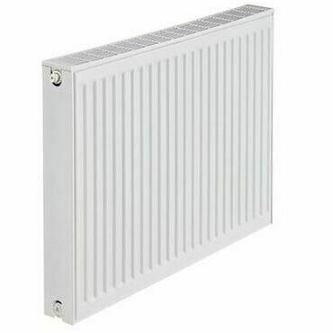
400
500
600
700
800
900
1000
1100
1200
1400
1600
1800
2000
nad 2000

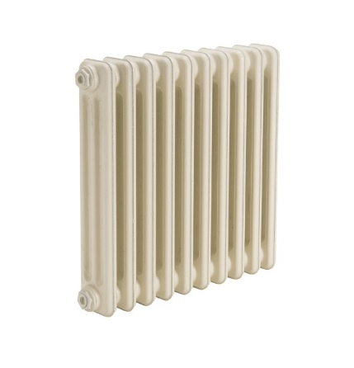
ČLÁNKOVÁ OTOPNÁ TĚLESA | vyplň počet článků
výška (mm) | hloubka (mm) |  | počet článků
350 | 160
500 | 70
500 | 110
500 | 160
500 | 220
600 | 160
900 | 70
900 | 160

OSTATNÍ OTOPNÁ TĚLESA | vyplň počet kusů
výška (mm) | délka (mm) nebo nejbližší nižší
 | 450 | 500 | 600 | 750
700
900
1200
1500
1800
atypické OT | výkon W pro 55/45/20°C) |  |  | ks

Podlahové topení (telovodní) | vyplň údaje
 | plocha (m2) | měrný výkon (W/m2) | Výkon
úsek
1
2
3
4
5

